11. 自然増減率（令和6年～令和7年）
 | 11. 自然増減率（令和6年～令和7年）

 | 時点 2025(R7)年10月1日（毎年） |  |  |  |  |  |  | 平 均 値 |  |  |  | -1.16
 | 単位 ％，人 |  |  |  |  |  |  | 標準偏差 |  |  |  | 0.60
 | 市町村名 | 指標 | 順位 |  | 自然増減数 |  | 市町村名 | 指標 | 順位 |  | 自然増減数

 | 千葉県 | -0.66 |  | － |  | -41,197 | 八街市 | -1.11 |  | 27 |  | -729
 | 千葉市 | -0.62 |  | 14 |  | -6,147 | 印西市 | -0.27 |  | 4 |  | -291
 | 銚子市 | -1.77 |  | 45 |  | -947 | 白井市 | -0.69 |  | 17 |  | -423
 | 市川市 | -0.22 |  | 3 |  | -1,084 | 富里市 | -0.61 |  | 13 |  | -304
 | 船橋市 | -0.46 |  | 8 |  | -2,981 | 南房総市 | -2.10 |  | 50 |  | -691
 | 館山市 | -1.44 |  | 33 |  | -620 | 匝瑳市 | -1.46 |  | 34 |  | -478
 | 木更津市 | -0.67 |  | 15 |  | -914 | 香取市 | -1.53 |  | 37 |  | -1,032
 | 松戸市 | -0.60 |  | 12 |  | -2,999 | 山武市 | -1.55 |  | 38 |  | -710
 | 野田市 | -0.84 |  | 19 |  | -1,274 | いすみ市 | -1.90 |  | 48 |  | -630
 | 茂原市 | -1.15 |  | 29 |  | -971 | 大網白里市 | -1.10 |  | 25 |  | -516
 | 成田市 | -0.44 |  | 5 |  | -596 | 酒々井町 | -0.85 |  | 20 |  | -172
 | 佐倉市 | -0.90 |  | 21 |  | -1,483 | 栄町 | -1.30 |  | 31 |  | -253
 | 東金市 | -1.01 |  | 23 |  | -577 | 神崎町 | -1.23 |  | 30 |  | -68
 | 旭市 | -1.12 |  | 28 |  | -681 | 多古町 | -1.66 |  | 42 |  | -212
 | 習志野市 | -0.44 |  | 5 |  | -771 | 東庄町 | -1.61 |  | 39 |  | -197
 | 柏市 | -0.47 |  | 9 |  | -2,030 | 九十九里町 | -1.94 |  | 49 |  | -258
 | 勝浦市 | -2.13 |  | 52 |  | -327 | 芝山町 | -1.80 |  | 46 |  | -118
 | 市原市 | -0.91 |  | 22 |  | -2,395 | 横芝光町 | -1.47 |  | 36 |  | -307
 | 流山市 | 0.00 |  | 1 |  | -8 | 一宮町 | -1.05 |  | 24 |  | -124
 | 八千代市 | -0.45 |  | 7 |  | -925 | 睦沢町 | -1.46 |  | 34 |  | -93
 | 我孫子市 | -0.81 |  | 18 |  | -1,054 | 長生村 | -1.32 |  | 32 |  | -172
 | 鴨川市 | -1.63 |  | 40 |  | -490 | 白子町 | -1.74 |  | 44 |  | -169
 | 鎌ケ谷市 | -0.67 |  | 15 |  | -735 | 長柄町 | -1.67 |  | 43 |  | -104
 | 君津市 | -1.10 |  | 25 |  | -868 | 長南町 | -2.32 |  | 53 |  | -152
 | 富津市 | -1.63 |  | 40 |  | -642 | 大多喜町 | -1.86 |  | 47 |  | -151
 | 浦安市 | -0.11 |  | 2 |  | -182 | 御宿町 | -2.39 |  | 54 |  | -155
 | 四街道市 | -0.53 |  | 10 |  | -505 | 鋸南町 | -2.12 |  | 51 |  | -132
 | 袖ケ浦市 | -0.54 |  | 11 |  | -350

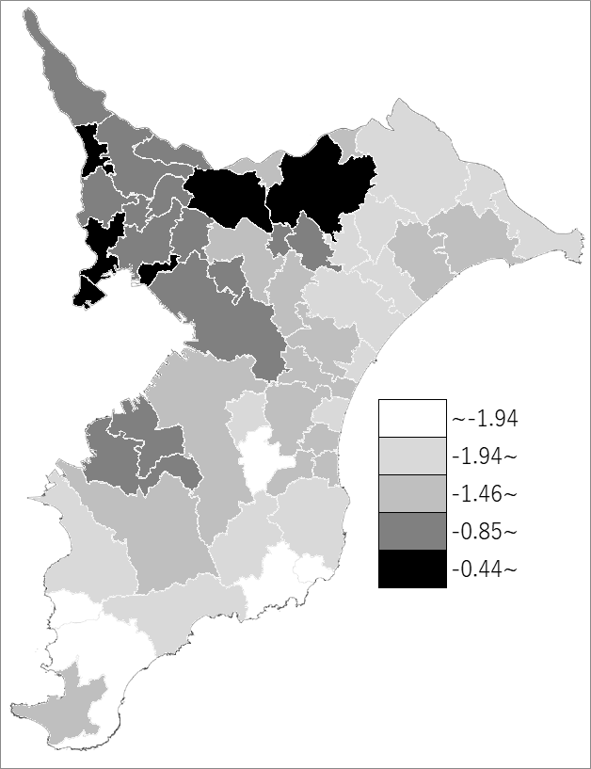
 | 千葉県の推移
 | 増減数(右軸) | 指標
令和3年 | -25475 | -0.41
令和4年 | -31617 | -0.5
令和5年 | -35940 | -0.57
令和6年 | -38855 | -0.62
令和7年 | -41197 | -0.66

《備 考》 ・資料出所 統計課「千葉県毎月常住人口調査」 ・算出方法 自然増減数（R6.10.1～R7.10.1）÷常住人口（R6.10.1） 注）自然増減数＝出生数－死亡数

